UAT
 |  |  |  |  | BERITA ACARA
 |  |  |  |  | Rapat Pembahasan
 |  |  |  |  | ("User Acceptance Testing")

 | Nama Proyek |  | : GA STORE
 | Perjanjian Pokok |  | : 00001/UAT/X/2025
 | Perihal |  | : User Acceptance Testing (UAT)
 | Waktu Pelaksanaan |  | : 10.00 – 12.00, 17 Oktober 2025
 | Tempat |  | : PT Bonecom Tricom

 | DAFTAR HADIR

 |  | Nama |  | Institusi | Jabatan
 | Dasep |  |  | PT. Bonecom Inti Technology | Developer
 | Muslikhun |  |  | PT. Bonecom Tricom | Software Tester
 | Asnawi |  |  | PT. Bonecom Tricom | Software Tester
 | Gilang |  |  | PT. Bonecom Tricom | Software Tester

 | UAT
 | a. Rundown
 |  | 08.00 - 08.15 | : Pembukaan
 |  | 08.15 - 08.30 | : Business Flow Overview
 |  | 08.30 - 10.00 | : Uat per fitur

 | b. Notes & Agreement

 | PEKERJAAN/ FITUR YANG DIUJI :

 | Kode US | TCID | Test Cases | Test Steps | Expected Result | Actual Result | Status | Catatan
 | GA-0001 | Login Users
 | 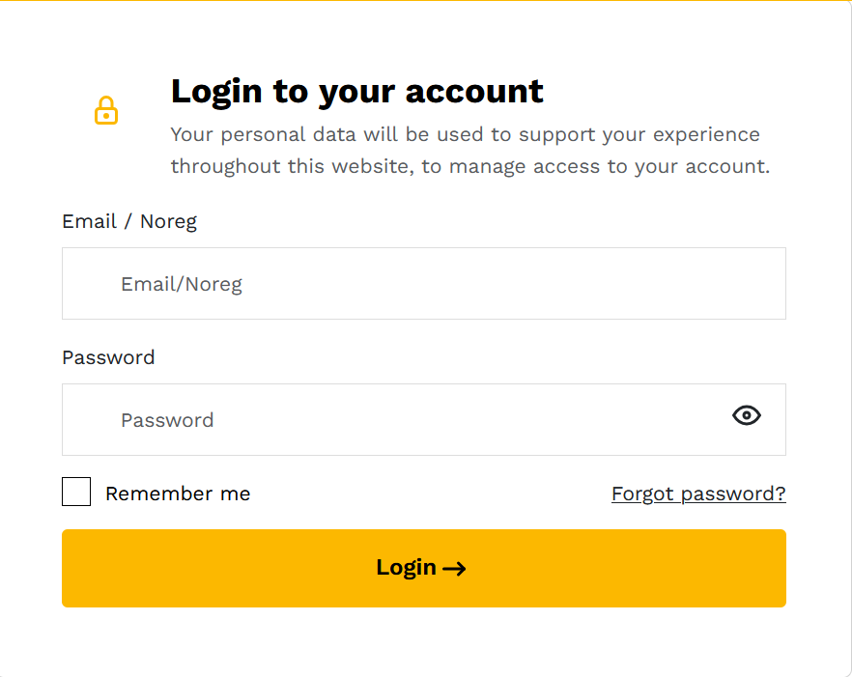 | TC0001 | Login dengan invalid user & password | 1. Menuju ke halaman login 2. Inputkan data user & password 3. Klik button login | Akses login ditolak menampilkan message " Login gagal, periksa noreg atau password. " |  | Passed
 |  | TC0002 | Login dengan null user & password | 1. Menuju ke halaman login 2. Tidak input user & password 3. Klik button login | Akses login ditolak menampilkan message "Gagal login, username dan password tidak boleh kosong" |  | Passed
 |  | TC0004 | Login dengan valid user & password | 1. Menuju ke halaman login 2. Inputkan data user & password 3. Klik button login | Berhasil login, dapat mengakses halaman home |  | Passed
 | GA-0002 | Request / Order Barang
 | 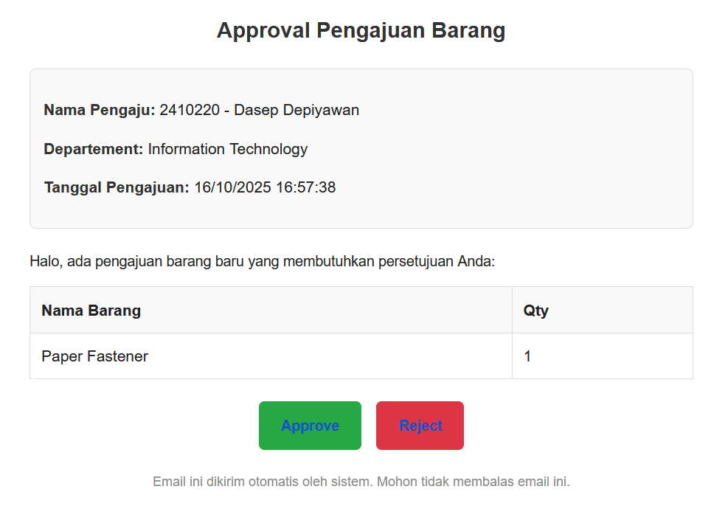 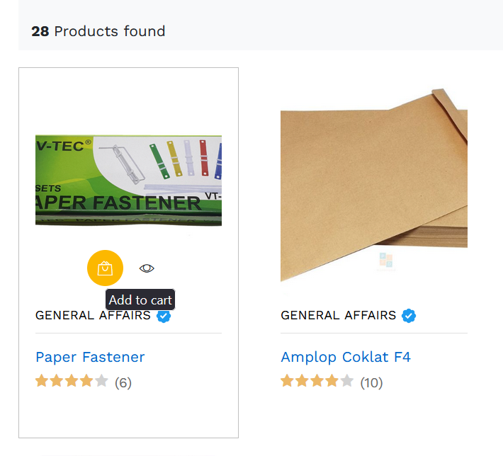 | TC0005 | Tambahkan Barang ke Keranjang | 1. Menuju ke halaman home 2. Pilih barang 3. Klik button keranjang | Menampilkan keterangan "nama barang berhasil ditambahkan ke keranjang" / cart untuk di order |  | Passed
 |  | TC0006 | Checkout barang yang di order | 1. Menuju ke halaman cart 2. Input qty barang 3. Klik button request barang | Mendapatkan message "Checkout berhasil ,Data terkirim ke (alamat email atasan)" untuk di approve |  | Passed
 |  | TC0007 | Approve Request Barang dari Atasan | 1. Buka email terdaftar 2. Klik button approve | Mendapatkan notifikasi "Request dengan ID **** telah disetujui." |  | Passed
 |  | TC0008 | Rejected Request Barang dari Atasan | 1. Buka email terdaftar 2. Klik button reject | Mendapatkan notifikasi "Request dengan ID **** telah ditolak." |  | Passed
 |  | TC0009 | Melihat request barang | 1. Menuju ke halaman Track Order 2. Klik tab Request | Muncul list table barang yang sudah di order |  | Passed
 | GA-0003 | Master Department
 | 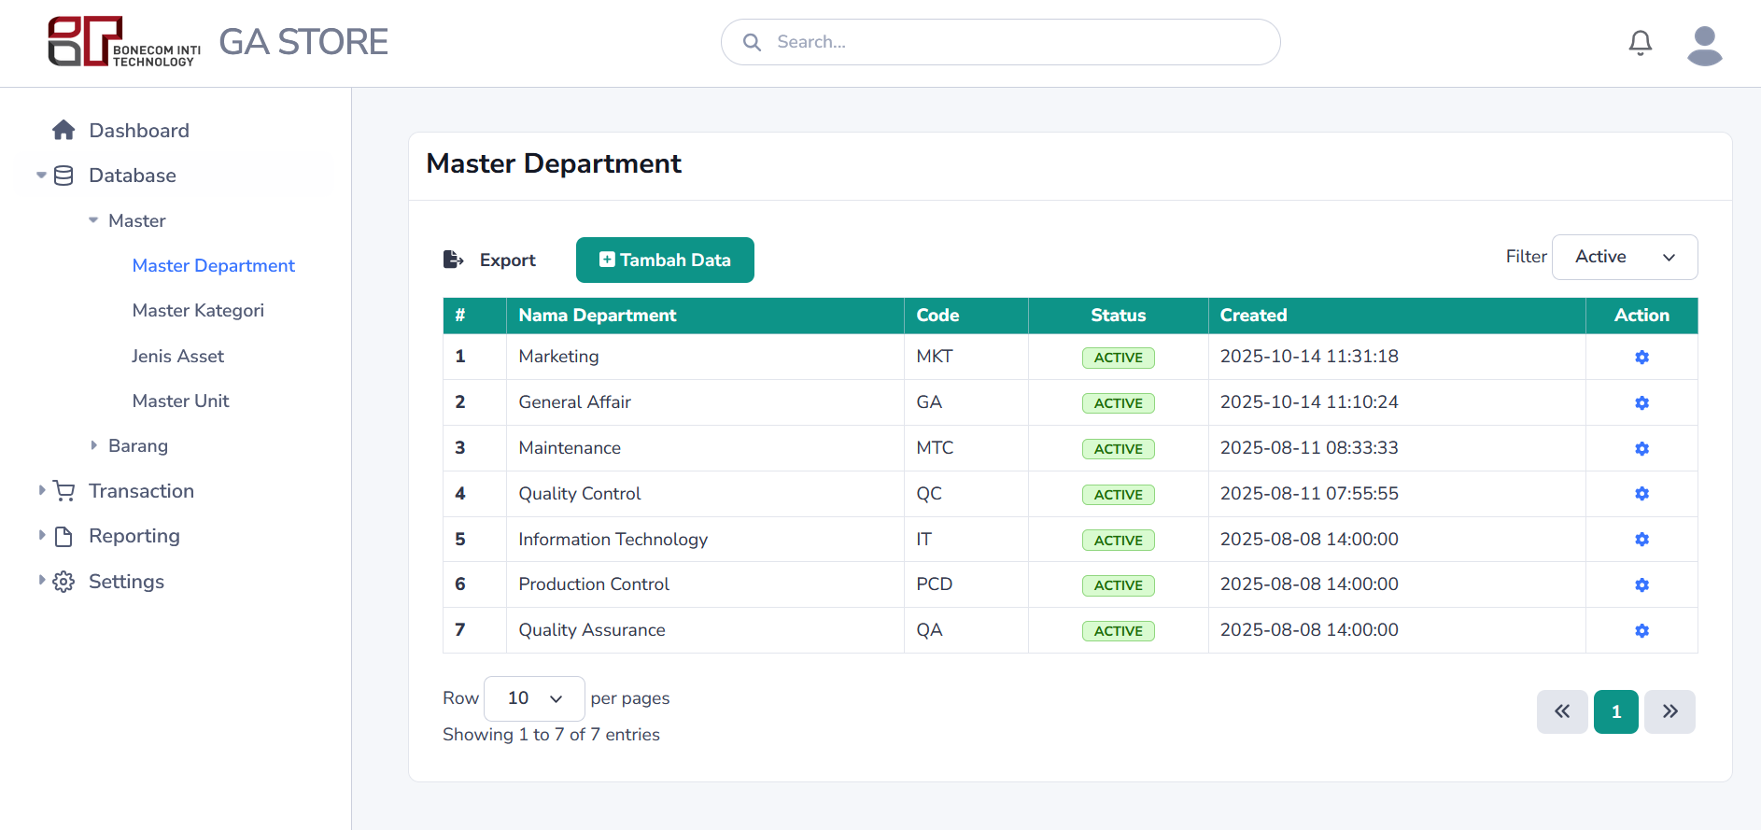 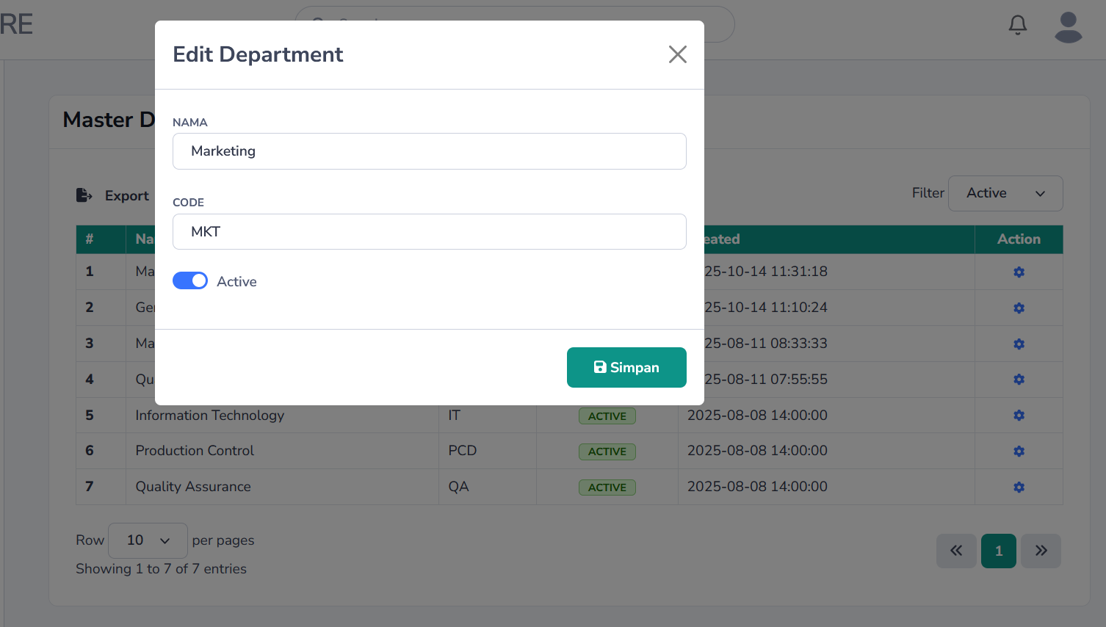 | TC0010 | Input data department null | 1. Menuju ke halaman Admin Dashboard 2. Klik menu Database -> Master -> Master Department 3. Klik button Tambah data 4. isi field nama dan code dengan nilai kosong 5. Klik button Simpan | Input data gagal dan mendapatkan pesan "The name field is required | The code field is required" |  | Passed
 |  | TC0011 | Input data department valid | 1. Menuju ke halaman Admin Dashboard 2. Klik menu Database -> Master -> Master Department 3. Klik button Tambah data 4. isi field nama dan code 5. Klik button Simpan | Input berhasil dan mendapatkan pesan "Berhasil,data di tambahkan" |  | Passed
 |  | TC0012 | Edit data department | 1. Menuju ke halaman Admin Dashboard 2. Klik menu Database -> Master -> Master Department 3. Klik button di kolom Action View 4. Edit field nama dan code 5. Klik button Simpan | Input berhasil dan mendapatkan pesan "Berhasil,data di update" |  | Passed
 |  | TC0013 | Hapus data department | 1. Menuju ke halaman Admin Dashboard 2. Klik menu Database -> Master -> Master Department 3. Klik button di kolom Action Remove 4. Klik button Delete | Hapus berhasil dan mendapatkan pesan "Berhasil,data di hapus" |  | Passed
 |  | TC0015 | Search data | 1. Menuju ke halaman Admin Dashboard 2. Klik menu Database -> Master -> Master Department 3. Isi field search di header dan tekan Enter | Filter Berhasil memunculkan barang yang di maksud dan jika data kosong muncul pesan "Data Not Found" |  | Passed
 | GA-0004 | Master Kategori
 | 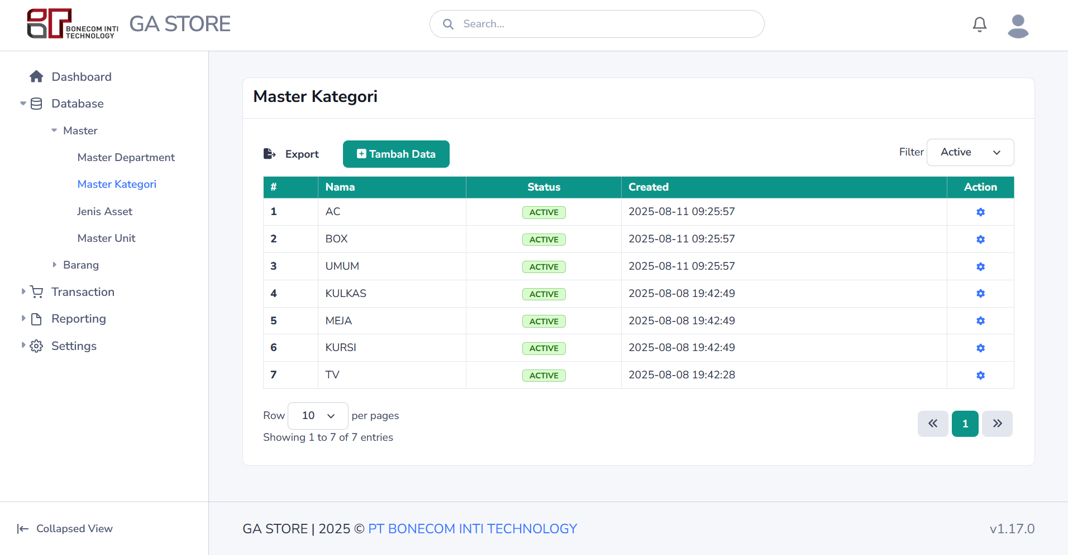 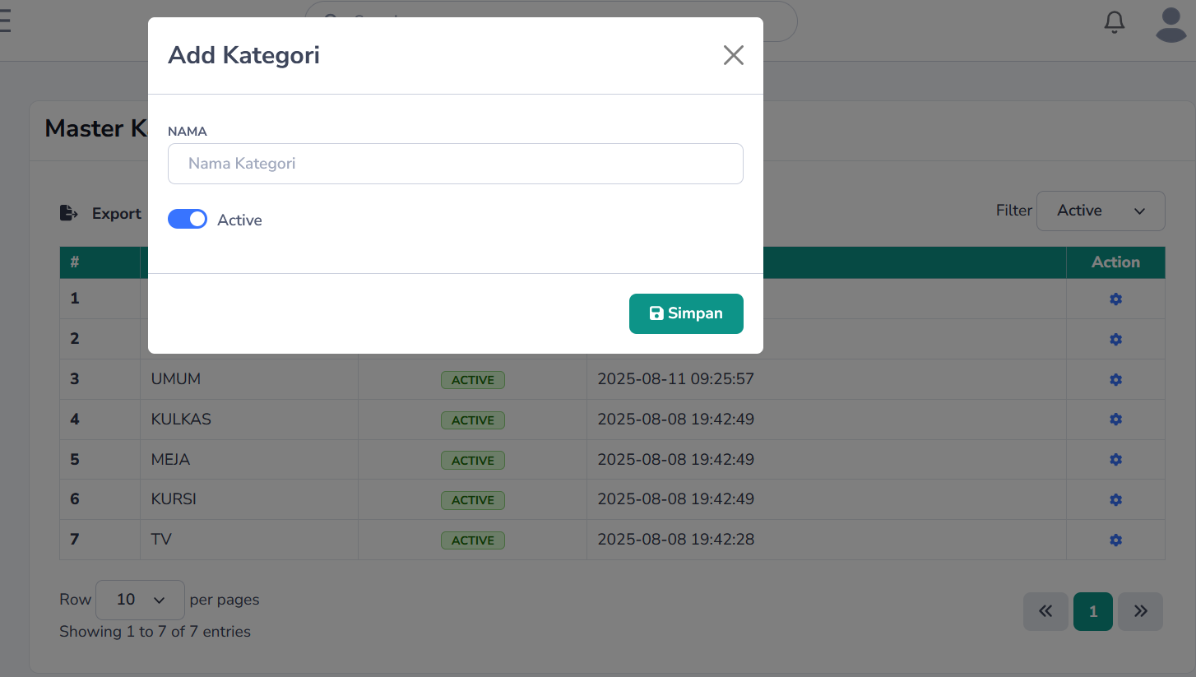 | TC0016 | Input data kategori null | 1. Menuju ke halaman Admin Dashboard 2. Klik menu Database -> Master -> Master Kategori 3. Klik button Tambah data 4. isi field nama dan code dengan nilai kosong 5. Klik button Simpan | Input data gagal dan mendapatkan pesan " The name field is required. " |  | Passed
 |  | TC0017 | Input data kategori valid | 1. Menuju ke halaman Admin Dashboard 2. Klik menu Database -> Master -> Master Kategori 3. Klik button Tambah data 4. Isi field nama kategori 5. Klik button Simpan | Input berhasil dan mendapatkan pesan "Berhasil,data di tambahkan" |  | Passed
 |  | TC0018 | Edit data kategori | 1. Menuju ke halaman Admin Dashboard 2. Klik menu Database -> Master -> Master Kategori 3. Klik button di kolom Action View 4. Edit field nama kategori 5. Klik button Simpan | Input berhasil dan mendapatkan pesan "Berhasil,data di update" |  | Passed
 |  | TC0019 | Hapus data kategori | 1. Menuju ke halaman Admin Dashboard 2. Klik menu Database -> Master -> Master Kategori 3. Klik button di kolom Action Remove 4. Klik button Delete | Hapus berhasil dan mendapatkan pesan "Berhasil,data di hapus" |  | Passed
 |  | TC0020 | Search data | 1. Menuju ke halaman Admin Dashboard 2. Klik menu Database -> Master -> Master Kategori 3. Isi field search di header dan tekan Enter | Filter Berhasil memunculkan data yang di maksud dan jika data kosong muncul pesan "Data Not Found" |  | Passed
 | GA-0005 | Master Jenis Asset
 | 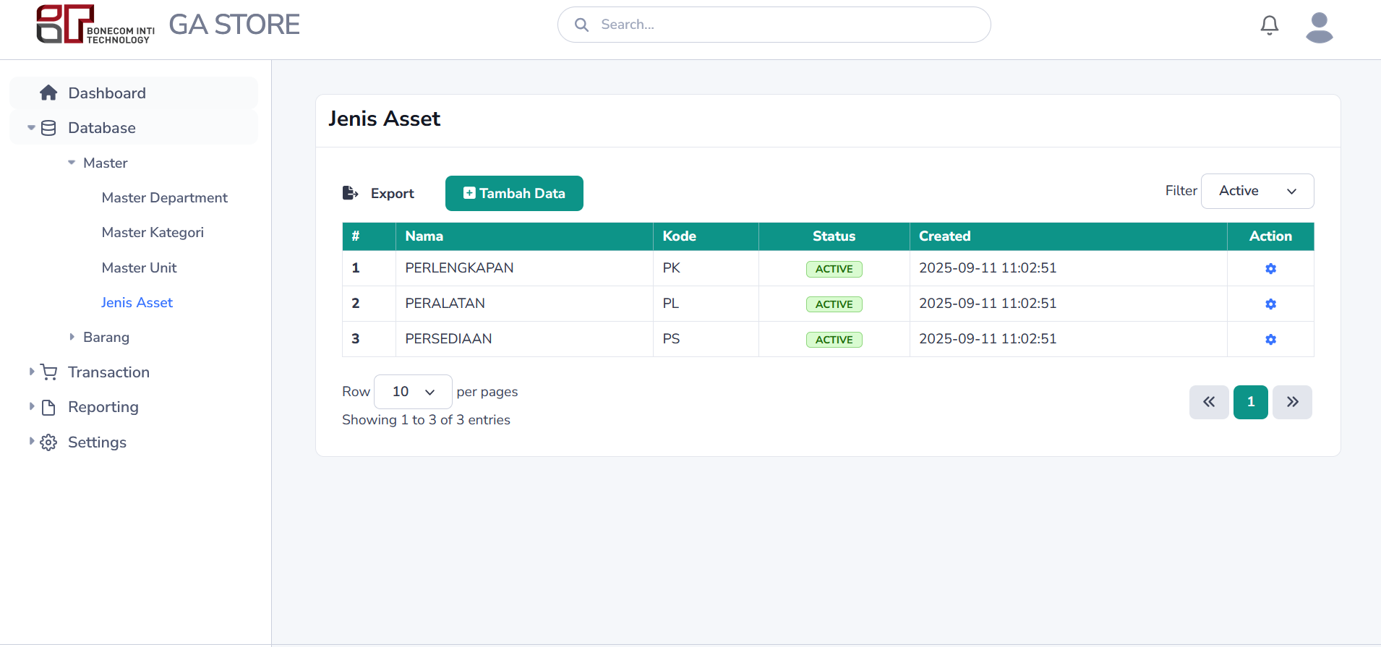 | TC0021 | Input data jenis asset null | 1. Menuju ke halaman Admin Dashboard 2. Klik menu Database -> Master -> Master Jenis Asset 3. Klik button Tambah data 4. isi field nama dan code dengan nilai kosong 5. Klik button Simpan | Input data gagal dan mendapatkan pesan " The kode asset field is required. | The name field is required. " |  | Passed
 |  | TC0022 | Input data jenis asset valid | 1. Menuju ke halaman Admin Dashboard 2. Klik menu Database -> Master -> Master Jenis Asset 3. Klik button Tambah data 4. Isi field nama kategori 5. Klik button Simpan | Input berhasil dan mendapatkan pesan "Berhasil,data di tambahkan" |  | Passed
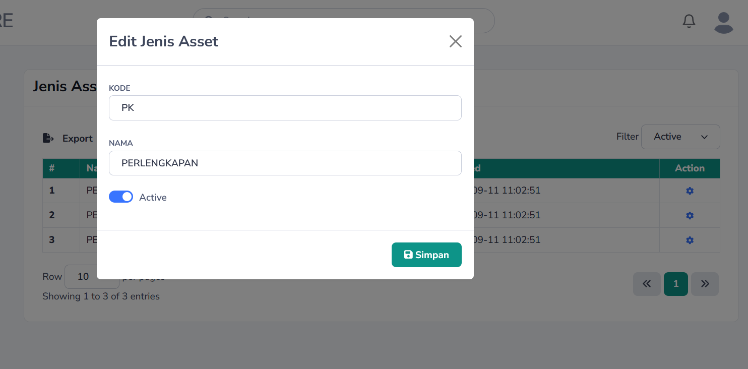 |  | TC0023 | Edit data jenis asset | 1. Menuju ke halaman Admin Dashboard 2. Klik menu Database -> Master -> Master Jenis Asset 3. Klik button di kolom Action View 4. Edit field nama kategori 5. Klik button Simpan | Input berhasil dan mendapatkan pesan "Berhasil,data di update" |  | Passed
 |  | TC0024 | Hapus data jenis asset | 1. Menuju ke halaman Admin Dashboard 2. Klik menu Database -> Master -> Master Jenis Asset 3. Klik button di kolom Action Remove 4. Klik button Delete | Hapus berhasil dan mendapatkan pesan "Berhasil,data di hapus" |  | Passed
 |  | TC0025 | Search data | 1. Menuju ke halaman Admin Dashboard 2. Klik menu Database -> Master -> Master Jenis Asset 3. Isi field search di header dan tekan Enter | Filter Berhasil memunculkan data yang di maksud dan jika data kosong muncul pesan "Data Not Found" |  | Passed
 | GA-0006 | Master Unit
 | 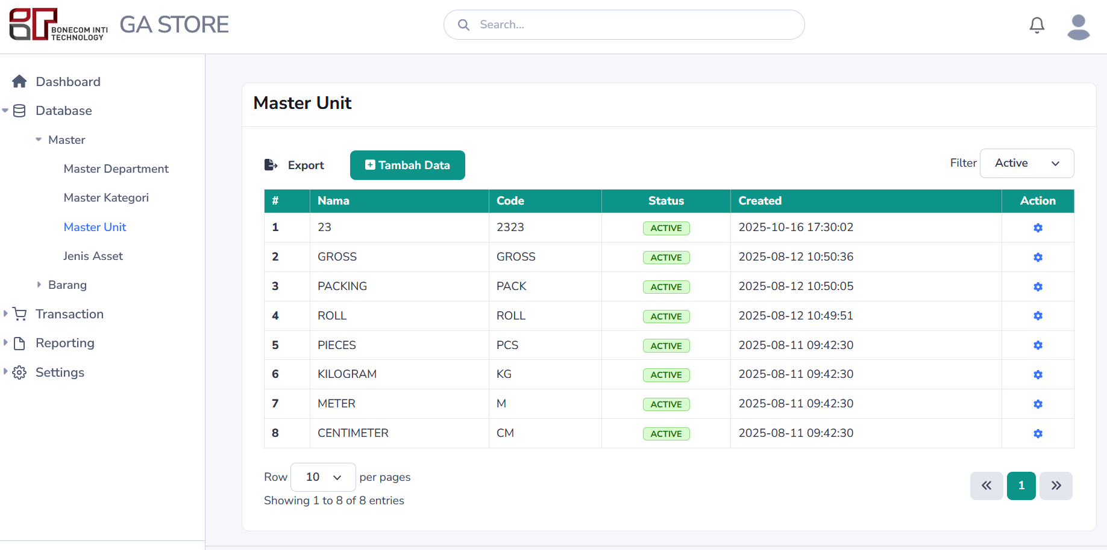 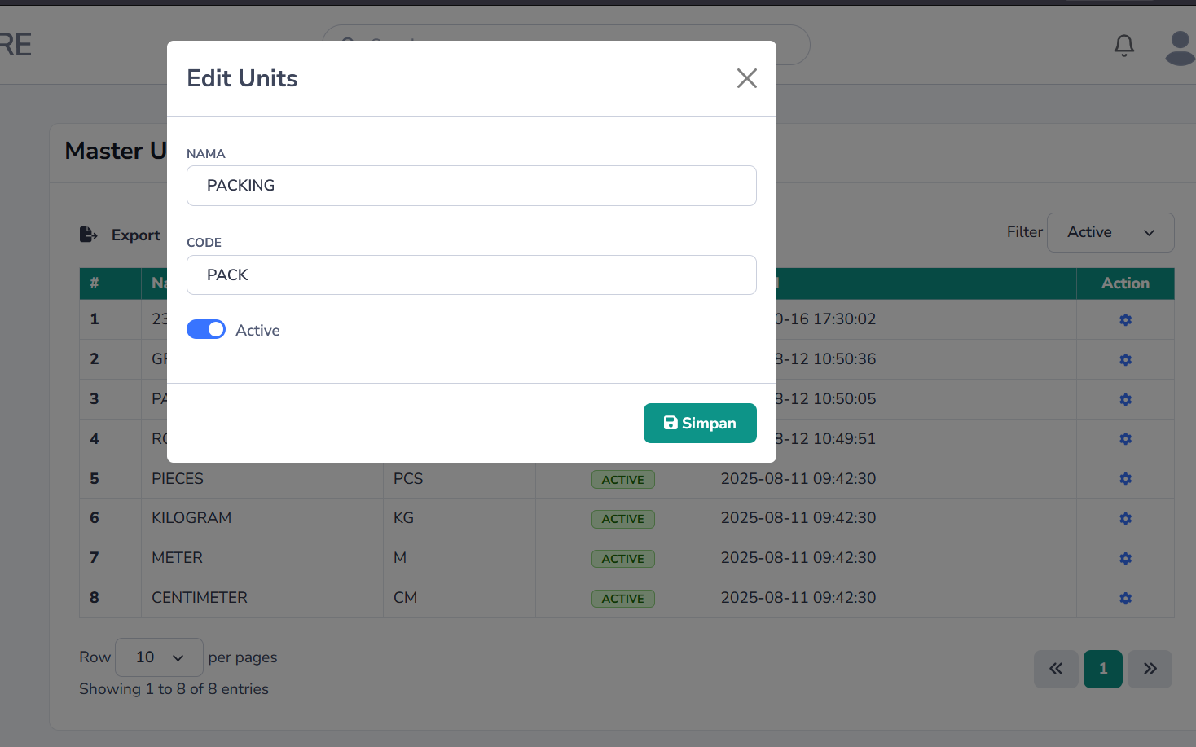 | TC0026 | Input data unit null | 1. Menuju ke halaman Admin Dashboard 2. Klik menu Database -> Master -> Master Unit 3. Klik button Tambah data 4. isi field nama dan code dengan nilai kosong 5. Klik button Simpan | Input data gagal dan mendapatkan pesan " The kode asset field is required. | The name field is required. " |  | Passed
 |  | TC0027 | Input data unit valid | 1. Menuju ke halaman Admin Dashboard 2. Klik menu Database -> Master -> Master Unit 3. Klik button Tambah data 4. Isi field nama dan code 5. Klik button Simpan | Input berhasil dan mendapatkan pesan "Berhasil,data di tambahkan" |  | Passed
 |  | TC0028 | Edit data unit | 1. Menuju ke halaman Admin Dashboard 2. Klik menu Database -> Master -> Master Unit 3. Klik button di kolom Action View 4. Edit field nama dan code 5. Klik button Simpan | Input berhasil dan mendapatkan pesan "Berhasil,data di update" |  | Passed
 |  | TC0029 | Hapus data unit | 1. Menuju ke halaman Admin Dashboard 2. Klik menu Database -> Master -> Master Unit 3. Klik button di kolom Action Remove 4. Klik button Delete | Hapus berhasil dan mendapatkan pesan "Berhasil,data di hapus" |  | Passed
 |  | TC0030 | Search data | 1. Menuju ke halaman Admin Dashboard 2. Klik menu Database -> Master -> Master Unit 3. Isi field search di header dan tekan Enter | Filter Berhasil memunculkan data yang di maksud dan jika data kosong muncul pesan "Data Not Found" |  | Passed
 | GA-0007 | Master Barang
 | 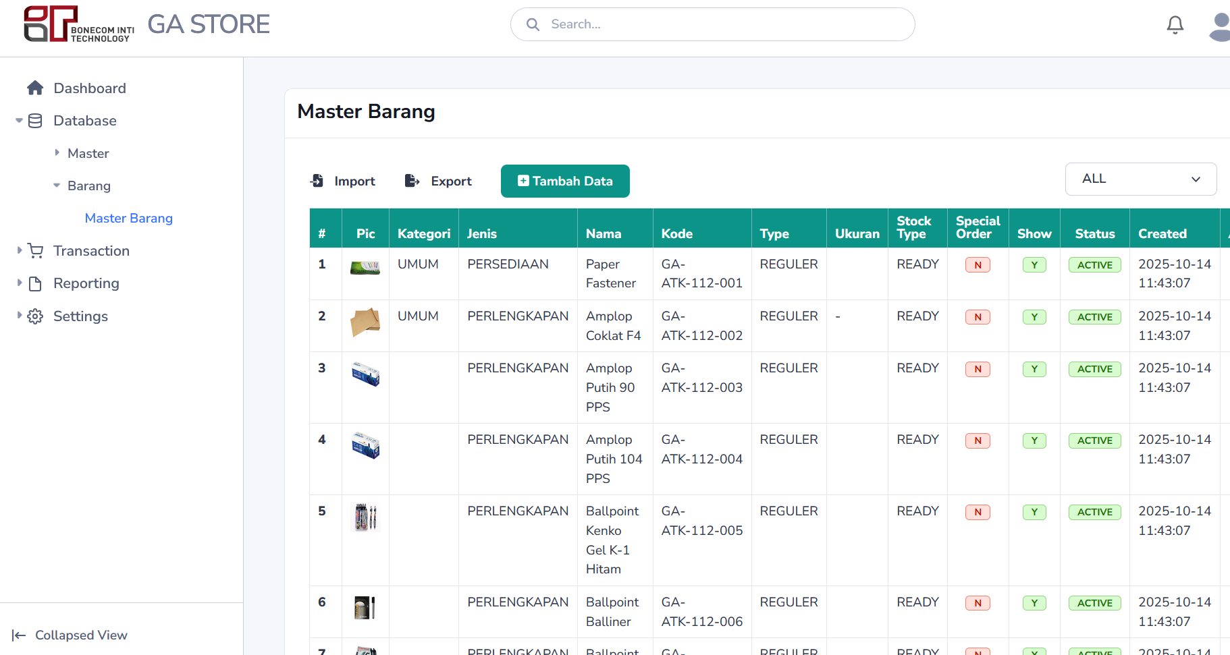 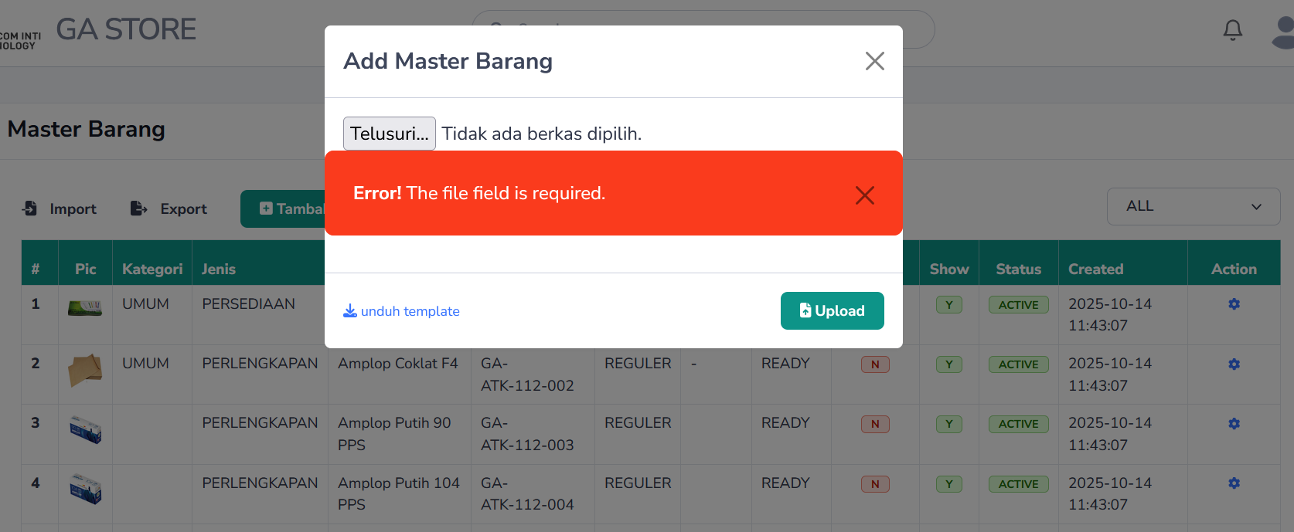 | TC0031 | Input data barang null | 1. Menuju ke halaman Admin Dashboard 2. Klik menu Database -> Barang -> Master Barang 3. Klik button Tambah data 4. Isi field nama barang,kode barang,type barang,jenis asset,kategori,satuan,merek,warna,model,ukuran,harga,min stock,max stock,no barang,lokasi,tahun,no asset,penanggung jawab dengan nilai kosong 5. Klik button Simpan | Input data gagal dan mendapatkan pesan " The nama barang field is required. | The kode barang field is required. | The type barang field is required. | The jenis asset field is required. | The kategori id field is required. | The satuan id field is required. | The stock type field is required. " |  | Passed
 |  | TC0032 | Input data barang valid | 1. Menuju ke halaman Admin Dashboard 2. Klik menu Database -> Barang -> Master Barang 3. Klik button Tambah data 4. Isi field nama barang,kode barang,type barang,jenis asset,kategori,satuan,merek,warna,model,ukuran,harga,min stock,max stock,no barang,lokasi,tahun,no asset,penanggung jawab 5. Klik button Simpan | Input berhasil dan mendapatkan pesan "Berhasil,data di tambahkan" |  | Passed
 |  | TC0033 | Edit data barang | 1. Menuju ke halaman Admin Dashboard 2. Klik menu Database -> Barang -> Master Barang 3. Klik button di kolom Action View 4. Edit field nama barang,kode barang,type barang,jenis asset,kategori,satuan,merek,warna,model,ukuran,harga,min stock,max stock,no barang,lokasi,tahun,no asset,penanggung jawab 5. Klik button Simpan | Input berhasil dan mendapatkan pesan "Berhasil,data di update" |  | Passed
 |  | TC0034 | Hapus data barang | 1. Menuju ke halaman Admin Dashboard 2. Klik menu Database -> Barang -> Master Barang 3. Klik button di kolom Action Remove 4. Klik button Delete | Hapus berhasil dan mendapatkan pesan "Berhasil,data di hapus" |  | Passed
 |  | TC0035 | Search data | 1. Menuju ke halaman Admin Dashboard 2. Klik menu Database -> Barang -> Master Barang 3. Isi field search di header dan tekan Enter | Filter Berhasil memunculkan data yang di maksud dan jika data kosong muncul pesan "Data Not Found" |  | Passed
 |  | TC0036 | Import Data | 1. Menuju ke halaman Admin Dashboard 2. Klik menu Database -> Barang -> Master Barang 3. Klik button Import 4. Download template 5. Upload Excel File 6. Klik buttin Upload | Data Berhasil di upload dan muncul pesan "Berhasil Upload" dan jika format file salah maka akan muncul pesan " Error! The file field must be a file of type: xlsx, xls, csv." |  | Passed
 | GA-0008 | Input Stock Barang
 | 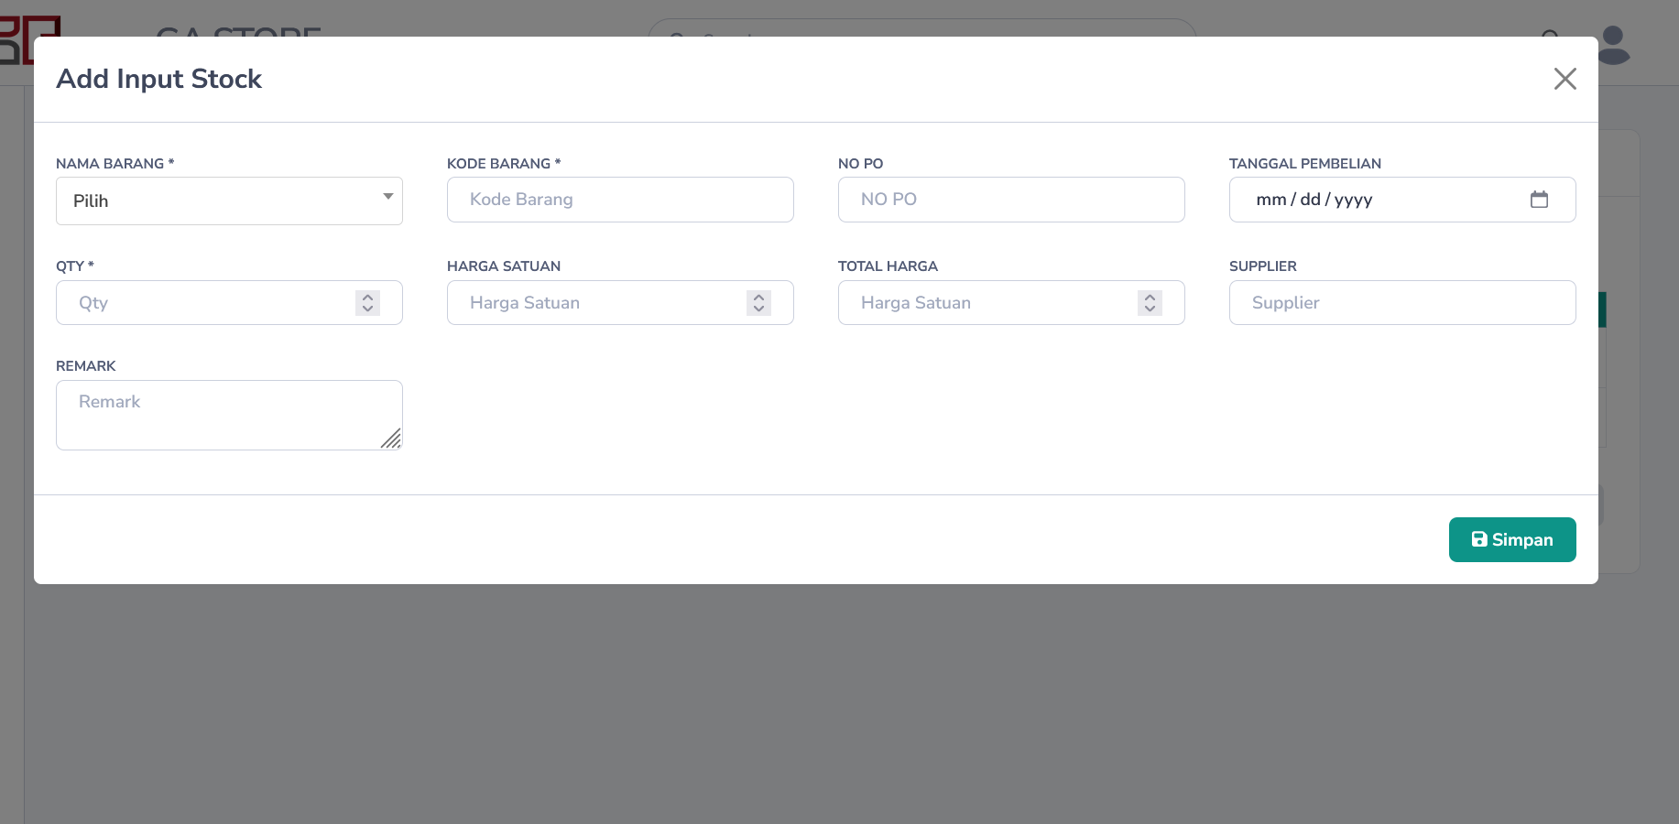 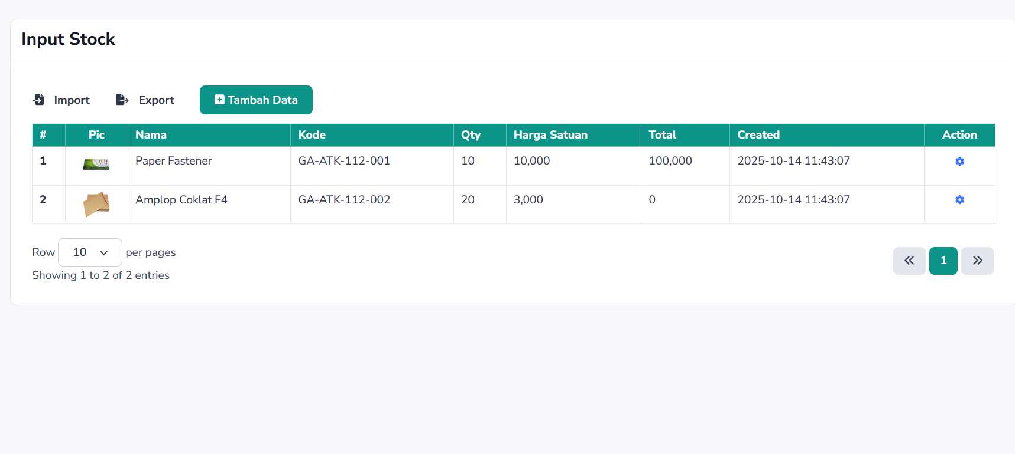 | TC0037 | Input data stock barang null | 1. Menuju ke halaman Admin Dashboard 2. Klik menu Transaction -> Stock -> Input Stock 3. Klik button Tambah data 4. Pilih nama barang,kosongkan field qty,tanggal pembelian 5. Klik button Simpan | Input data gagal dan mendapatkan pesan " The qty field is required. | The tanggal beli field is required. " |  | Passed
 |  | TC0038 | Input data stock barang valid | 1. Menuju ke halaman Admin Dashboard 2. Klik menu Database -> Stock -> Input Stock 3. Klik button Tambah data 4. Isi field nama barang,kode barang,qty,tanggal pembelian,harga satuan,supplier,remarks 5. Klik button Simpan | Input berhasil dan mendapatkan pesan "Berhasil,data di tambahkan". Dan Stock akan bertambah |  | Passed
 |  | TC0039 | Hapus data stock barang | 1. Menuju ke halaman Admin Dashboard 2. Klik menu Database -> Stock -> Input Stock 3. Klik button di kolom Action Remove 4. Klik button Delete | Hapus berhasil dan mendapatkan pesan "Berhasil,data di hapus" |  | Passed
 |  | TC0040 | Search data | 1. Menuju ke halaman Admin Dashboard 2. Klik menu Database -> Stock -> Input Stock 3. Isi field search di header dan tekan Enter | Filter Berhasil memunculkan data yang di maksud dan jika data kosong muncul pesan "Data Not Found" |  | Passed
 |  | TC0041 | Import Stock | 1. Menuju ke halaman Admin Dashboard 2. Klik menu Database -> Stock -> Input Stock 3. Klik button Import 4. Download template 5. Upload Excel File 6. Klik button Upload | Data Berhasil di upload dan muncul pesan "Berhasil Upload" dan jika format file salah maka akan muncul pesan "Upload Error" |  | Passed
 | GA-0009 | Adjust Stock Barang
 | 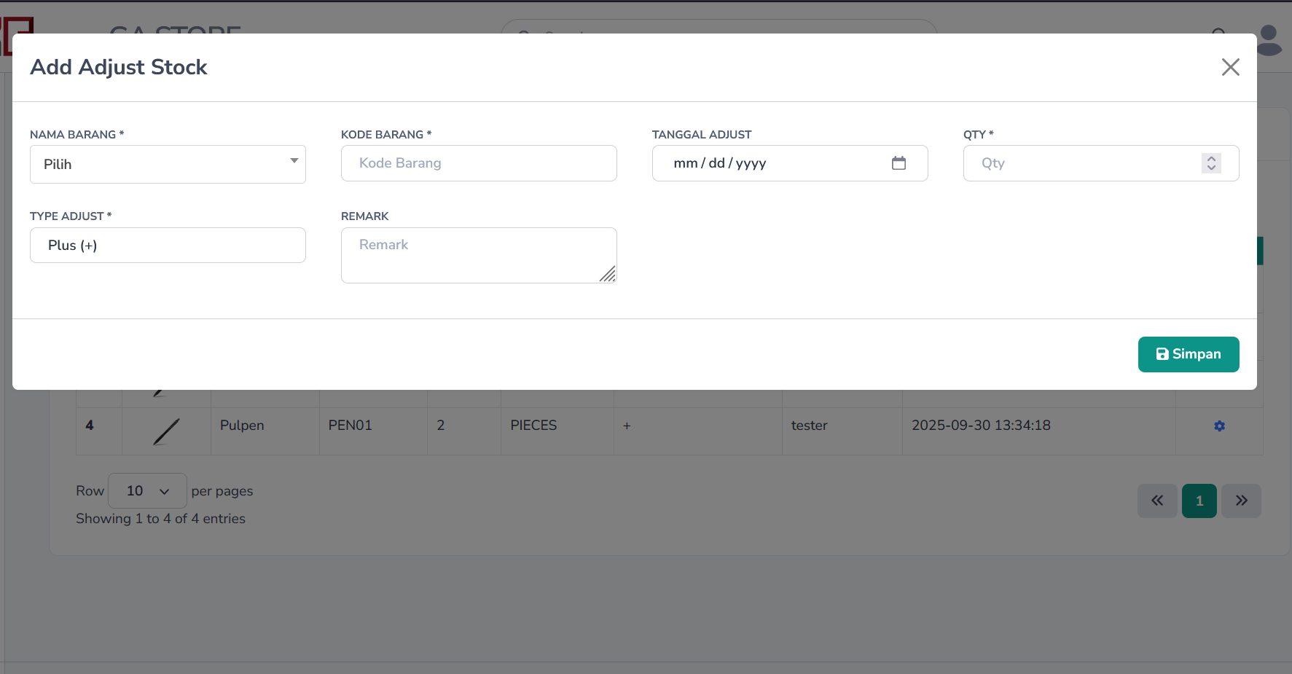 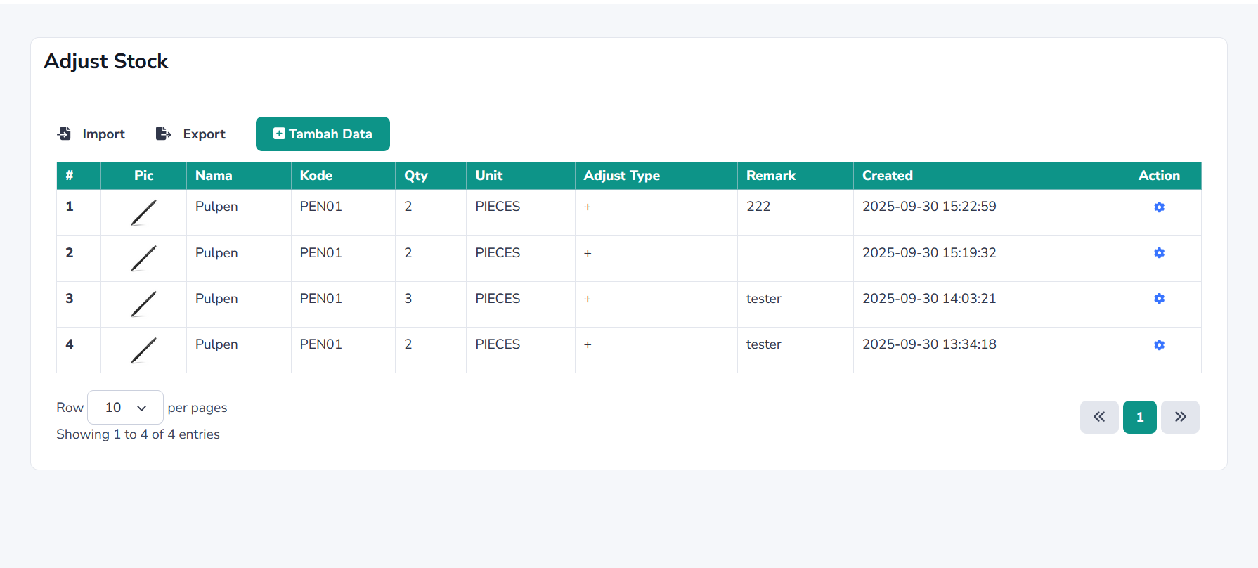 | TC0042 | Input data adjust stock barang null | 1. Menuju ke halaman Admin Dashboard 2. Klik menu Transaction -> Stock -> Adjust Stock 3. Klik button Tambah data 4. Pilih nama barang,kosongkan field qty,tanggal pembelian 5. Klik button Simpan | Input data gagal dan mendapatkan pesan " The qty field is required. | The tanggal beli field is required. " |  | Passed
 |  | TC0043 | Input data adjust stock barang valid | 1. Menuju ke halaman Admin Dashboard 2. Klik menu Database -> Stock -> Adjust Stock 3. Klik button Tambah data 4. Isi field nama barang,kode barang,qty,tanggal ,type adjust,remarks 5. Klik button Simpan | Input berhasil dan mendapatkan pesan "Berhasil,data di tambahkan". Dan Stock akan berubah |  | Passed
 |  | TC0044 | Hapus data adjust stock barang | 1. Menuju ke halaman Admin Dashboard 2. Klik menu Database -> Stock -> Adjust Stock 3. Klik button di kolom Action Remove 4. Klik button Delete | Hapus berhasil dan mendapatkan pesan "Berhasil,data di hapus" |  | Passed
 |  | TC0045 | Search data | 1. Menuju ke halaman Admin Dashboard 2. Klik menu Database -> Stock -> Adjust Stock 3. Isi field search di header dan tekan Enter | Filter Berhasil memunculkan data yang di maksud dan jika data kosong muncul pesan "Data Not Found" |  | Passed
 |  | TC0046 | Import Adjust Stock | 1. Menuju ke halaman Admin Dashboard 2. Klik menu Database -> Stock -> Adjust Stock 3. Klik button Import 4. Download template 5. Upload Excel File 6. Klik button Upload | Data Berhasil di upload dan muncul pesan "Berhasil Upload" dan jika format file salah maka akan muncul pesan "The file field must be a file of type: xlsx, xls, csv." |  | Passed
 | GA-0010 | Proses Request Order Barang
 | 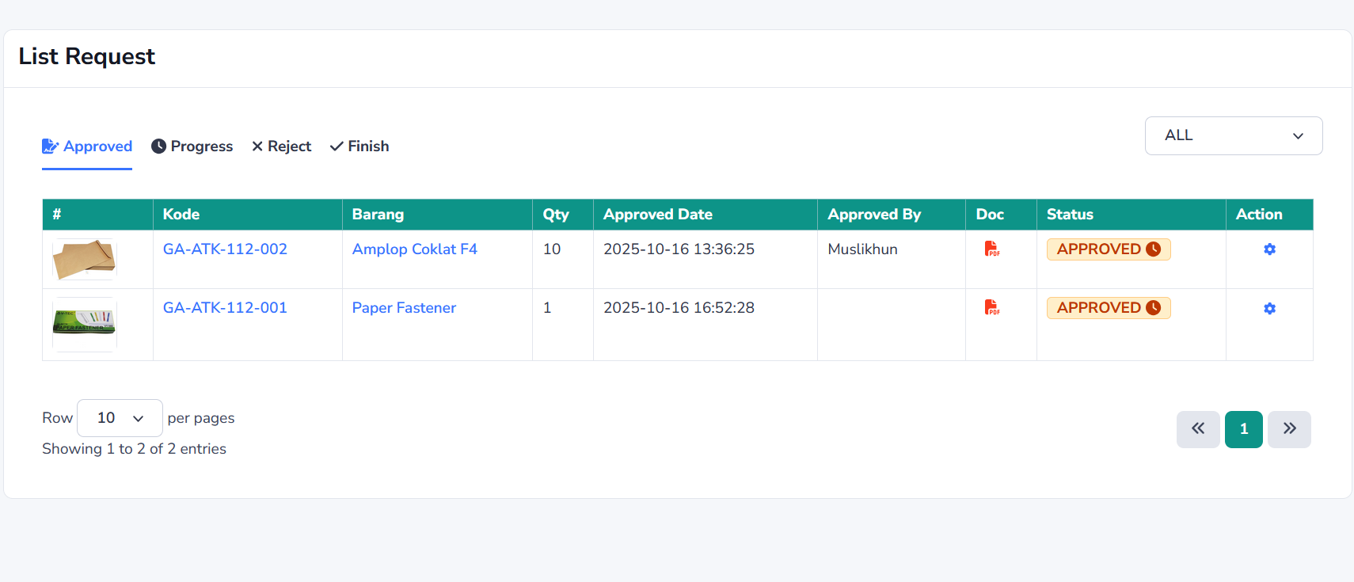 | TC0047 | Proses Request User | 1. Menuju ke halaman Admin Dashboard 2. Klik menu Transaction -> Permintaan Barang -> List Request 3. Pilih tab Approved Klik button Process 4. Isi field qty actual 5. Klik button Finish | Request barang berhasil di prosess dan mendapatkan pesan "Berhasil,Request Barang selesai diproses". Dan stock akan berkurang dan status request barang akan pindah ke tab finish |  | Passed
 |  | TC0048 | Reject request Barang | 1. Menuju ke halaman Admin Dashboard 2. Klik menu Transaction -> Permintaan Barang -> List Request 3. Pilih tab Approved Klik button Reject 4. Klik button Reject | Request barang berhasil di reject dan mendapatkan pesan "Berhasil,Request Barang di reject". Dan status request barang akan pindah ke tab finish |  | Passed
 | GA-0011 | Reporting
 | 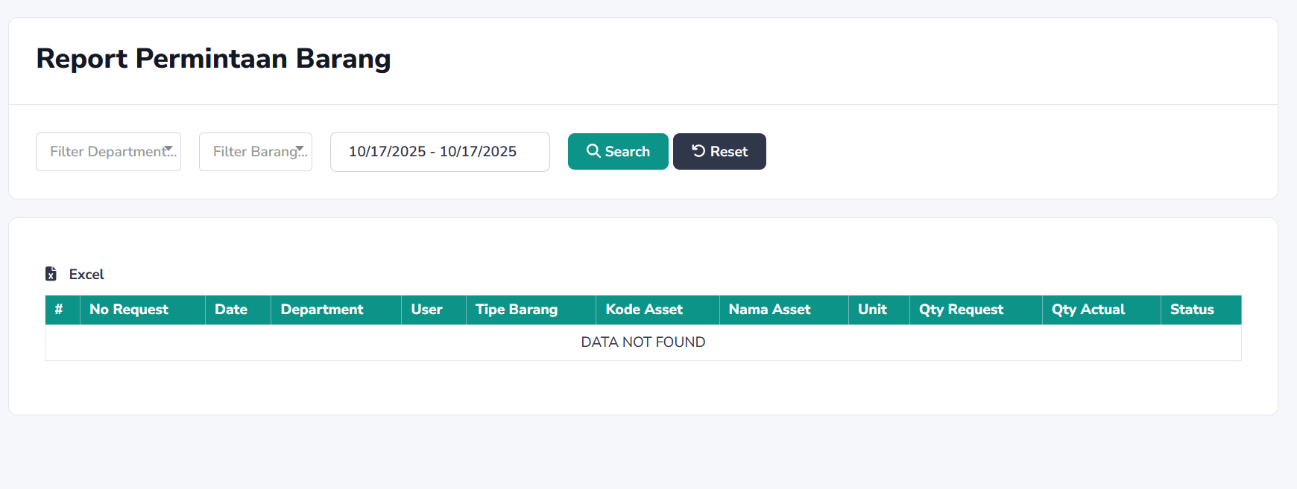 | TC0049 | Download Report Request Barang | 1. Menuju ke halaman Admin Dashboard 2. Klik menu Reporting -> Order 3. Pilih field Department,Barang,dan Periode Tanggal 5. Klik button Search 6. Download button Excel | Data transaksi request barang akan muncul dalam table,dan file excel akan terdownload |  | Passed
 |  | TC0050 | Download Report Beli (input stock) Barang | 1. Menuju ke halaman Admin Dashboard 2. Klik menu Reporting -> Beli 3. Pilih field Barang dan Periode Tanggal 5. Klik button Search 6. Download button Excel | Data transaksi pembelian barang akan muncul dalam table,dan file excel akan terdownload |  | Passed
 | GA-0012 | Role Akses
 | 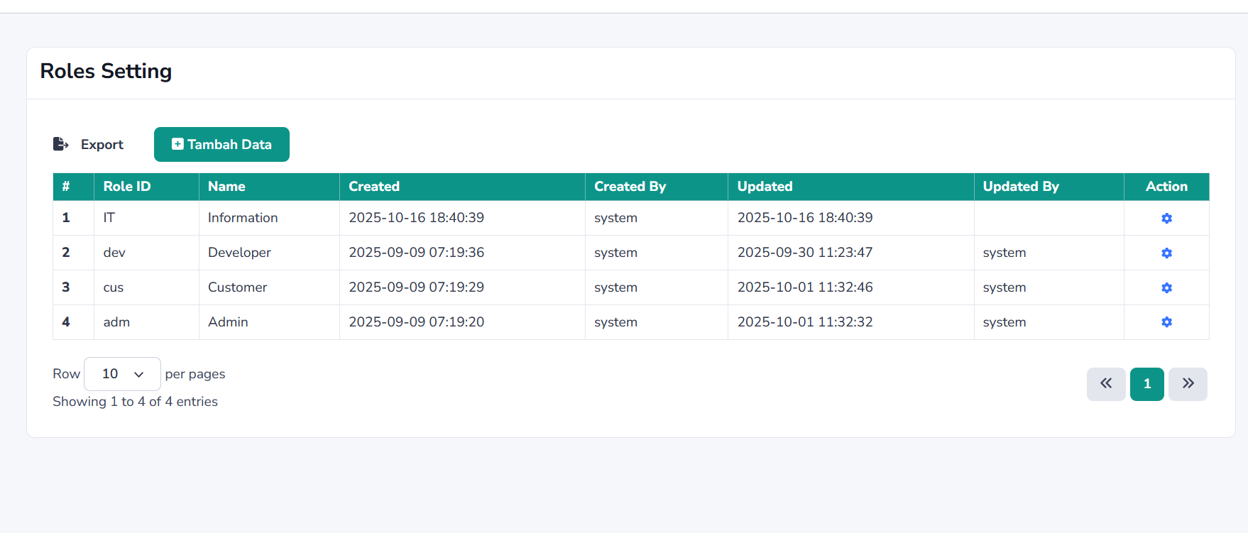 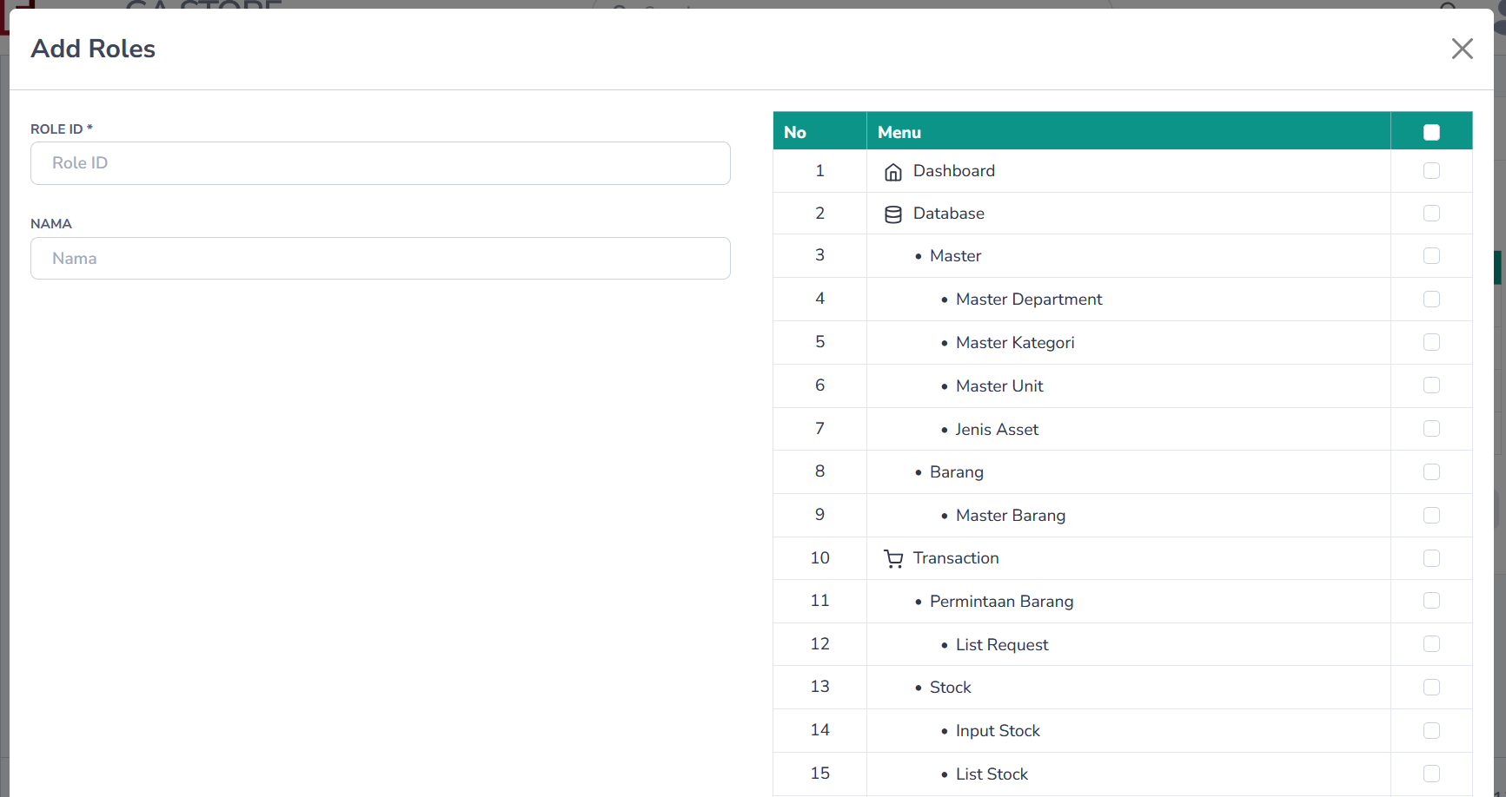 | TC0051 | Input data role null | 1. Menuju ke halaman Admin Dashboard 2. Klik menu Settings -> Role Apps 3. Klik button Tambah data 4. isi field role id dan nama dengan nilai kosong 5. Klik button Simpan | Input data gagal dan mendapatkan pesan " The role id field is required. | The name role field is required. " |  | Passed
 |  | TC0052 | Input data role valid | 1. Menuju ke halaman Admin Dashboard 2. Klik menu Settings -> Role Apps 3. Klik button Tambah data 4. Isi field nama dan role id dan checked akses menu 5. Klik button Simpan | Input berhasil dan mendapatkan pesan "Berhasil,data di tambahkan" |  | Passed
 |  | TC0053 | Edit data role | 1. Menuju ke halaman Admin Dashboard 2. Klik menu Settings -> Role Apps 3. Klik button di kolom Action View 4. Edit field nama dan role id dan checked akses menu 5. Klik button Update | Input berhasil dan mendapatkan pesan "Berhasil,data di update" |  | Passed
 |  | TC0054 | Hapus data role | 1. Menuju ke halaman Admin Dashboard 2. Klik menu Settings -> Role Apps 3. Klik button di kolom Action Remove 4. Klik button Delete | Hapus berhasil dan mendapatkan pesan "Berhasil,data di hapus" |  | Passed
 |  | TC0055 | Search data | 1. Menuju ke halaman Admin Dashboard 2. Klik menu Settings -> Role Apps 3. Isi field search di header dan tekan Enter | Filter Berhasil memunculkan data yang di maksud dan jika data kosong muncul pesan "Data Not Found" |  | Passed
 | GA-0013 | Users Role
 | 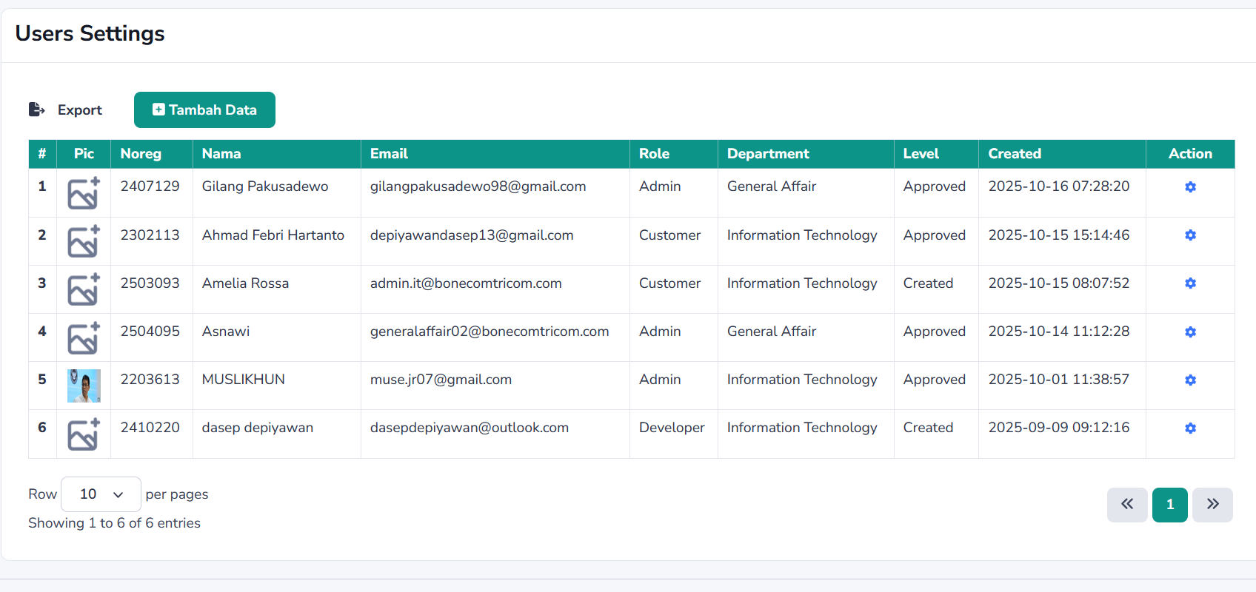 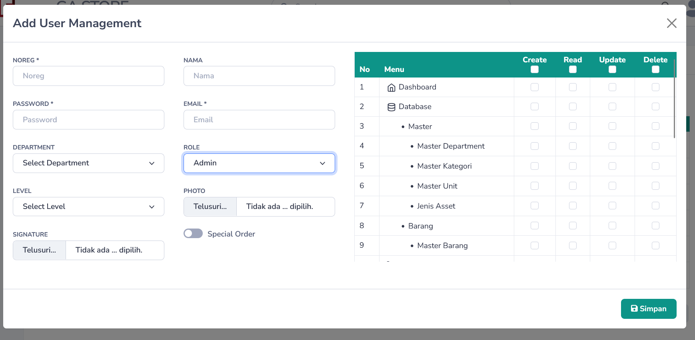 | TC0056 | Input data users null | 1. Menuju ke halaman Admin Dashboard 2. Klik menu Settings -> Users Account 3. Klik button Tambah data 4. isi field noreg,nama,password,email,department,role,level dengan nilai kosong 5. Klik button Simpan | Input data gagal dan mendapatkan pesan " The noreg field is required. | The nama field is required. | The password field is required. | The email field is required. | The department id field is required. | The role id field is required. " |  | Passed
 |  | TC0057 | Input data users valid | 1. Menuju ke halaman Admin Dashboard 2. Klik menu Settings -> Users Account 3. Klik button Tambah data 4. Isi field noreg,nama,password,email,department,role,level dan checked akses menu 5. Klik button Simpan | Input berhasil dan mendapatkan pesan "Berhasil,data di tambahkan" |  | Passed
 |  | TC0058 | Edit data users | 1. Menuju ke halaman Admin Dashboard 2. Klik menu Settings -> Users Account 3. Klik button di kolom Action View 4. Edit field noreg,nama,password,email,department,role,level dan checked akses menu 5. Klik button Update | Input berhasil dan mendapatkan pesan "Berhasil,data di update" |  | Passed
 |  | TC0059 | Hapus data users | 1. Menuju ke halaman Admin Dashboard 2. Klik menu Settings -> Users Account 3. Klik button di kolom Action Remove 4. Klik button Delete | Hapus berhasil dan mendapatkan pesan "Berhasil,data di hapus" |  | Passed
 |  | TC0060 | Search data | 1. Menuju ke halaman Admin Dashboard 2. Klik menu Settings -> Role Apps 3. Isi field search di header dan tekan Enter | Filter Berhasil memunculkan data yang di maksud dan jika data kosong muncul pesan "Data Not Found" |  | Passed

 | REKAP HASIL UAT

 | Passed | 58
 | Bug | 0
 | Enhancement | 0
 | Total | 58

 | CATATAN DAN KESEPAKATAN

 | Kategori |  |  | Catatan dan Kesepakatan |  |  |  | PJ

 |  |  |  |  |  |  | BEKASI, 17 OKTOBER 2025

 |  |  |  |  | MENGESAHKAN,

 |  |  | PIHAK PERTAMA |  |  | PIHAK KEDUA
 |  |  | PT BONECOM TRICOM |  |  | PT BONECOM INTI TECHNOLOGY

 |  |  | MUSLIKHUN |  |  | NAMA PENANGGUNG JAWAB
 |  |  | KETUA PELAKSANA |  |  | DASEP DEPIYAWAN

